Formato POA 2026
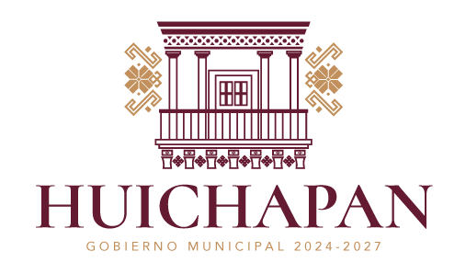
FORMATO PROGRAMA OPERATIVO ANUAL (POA) - MUNICIPIO DE HUICHAPAN 2026
Nombre de la Unidad Administrativa: Coordinación del Rastro Municipal
Acuerdo del PMD 2024-2027 | Alineación con el PMD 2024-2027 | Alineación con los ODS | Programa presupuestario | Actividad | Descripción de la Actividad | Meta | Indicadores | Unidad de Medida | Fórmula | Trimestre 1 | Trimestre 2 | Trimestre 3 | Trimestre 4 | Total Anual
Infraestructura publica y desarrollo sostenible | 4.5.3.2 Impulsar la transparencia y rendición de cuentas en las diversas acciones llevadas a cabo en materia de infraestructura hidalguense. |  | 8E por el desarrollo sostenible en Huichapan. | Sacrificio de ganado | Sacrificio de ganado bovino | 1680 | Cantidad | Por cabeza | (T1+T2+T3+T4-Metas) | 467 | 541 |  |  | 1008
Infraestructura publica y desarrollo sostenible | 4.5.3.2 Impulsar la transparencia y rendición de cuentas en las diversas acciones llevadas a cabo en materia de infraestructura hidalguense. |  | 8E por el desarrollo sostenible en Huichapan. | Sacrificio de ganado | Sacrificio de ganado ovicaprino | 850 | Cantidad | Por cabeza | (T1+T2+T3+T4-Metas) | 162 | 198 |  |  | 360

Infraestructura publica y desarrollo sostenible | 4.5.3.2 Impulsar la transparencia y rendición de cuentas en las diversas acciones llevadas a cabo en materia de infraestructura hidalguense. |  | 8E por el desarrollo sostenible en Huichapan. | Sacrificio de ganado | Sacrificio de ganado porcino | 9200 | Cantidad | Por cabeza | (T1+T2+T3+T4-Metas) | 1432 | 1829 |  |  | 3261

 | ELABORO

 | _______________________________________________
 | Lic. Maria de los Angeles Rojo Uribe
 | Coordinadira del Rastro Municipal

 | Sello |  | Elaboró

 |  |  | Nombre y Cargo

